大姨
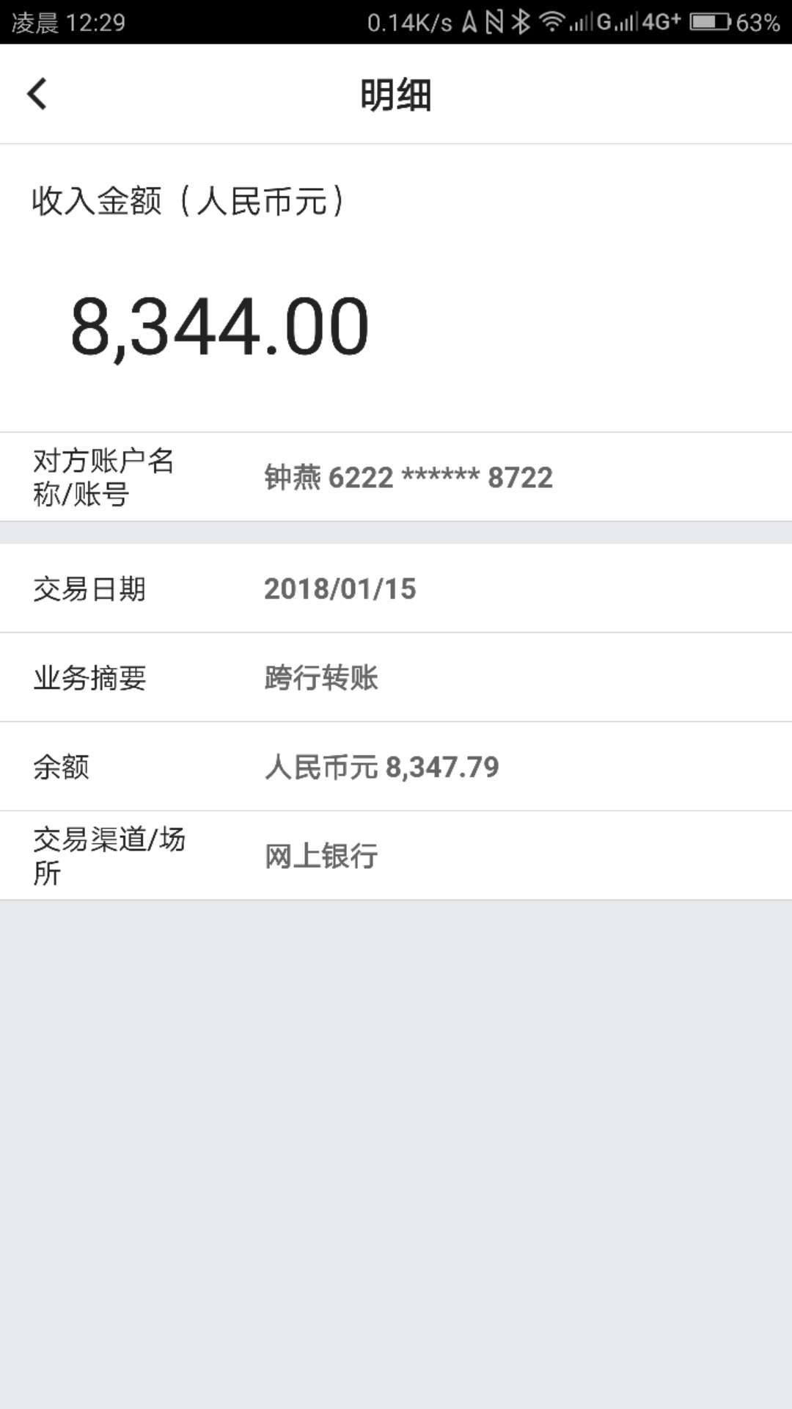
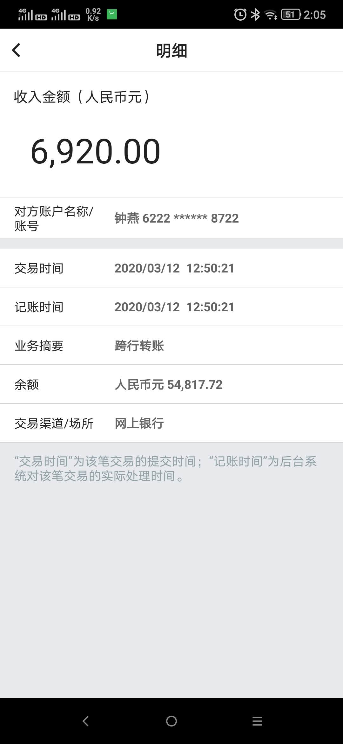
大姨账目管理：
日期 | 收入 | 支出 | 结息 | 余额 | 备注 | 截图 | 一年年利率 | 利息 | 结息年份
2014-05-15 | 302,683.07 |  |  | 302,683.07 | 5月12日汇入美元48717.7兑换
2014-11-24 |  | 24,000.00 |  | 278,683.07 | 大姨保险
2015-05-06 | 6,981.00 |  |  | 285,664.07 | 大姨汇钱
2015-05-17 |  |  | 9,325.75 | 294,989.82 | 定期结息
2016-11-08 |  | 50,000.00 |  | 244,989.82 | 姥姥生病住院 |  | 1.50% | 3674.85 | 2016年
2017-02-27 | 7,908.00 |  |  | 252,897.82 | 粮食钱 |  | 1.50% | 3793.47 | 2017年
2018-01-15 | 8,344.00 |  |  | 261,241.82 | 粮食钱 |  | 1.50%
2018-10-18 | 3,350.00 |  |  | 264,591.82 | 粮食钱 |  | 1.50% | 3968.88 | 2018年
2019-01-14 | 8,476.00 |  |  | 273,067.82 | 粮食钱 |  | 1.50% | 4096.02 | 2019年
2020-03-12 | 6,920.00 |  |  | 279,987.82 | 粮食钱 |  | 1.50% | 4199.82 | 2020年
2020-09-01 |  | 279987.82 |  | 0.00 | 转给了小姨
2020-09-01 |  |  | 19733.0265 | 299,720.85 | 加（2016-2017年）利息转给了小姨
2021-01-08 | 7,080.00 |  |  | 7,080.00 | 粮食钱 |  | 1.50% | 106.20 | 2021年
2022-11-14 | 18,000.00 |  |  | 25080 | 房租
2023-01-13 | 6487 |  |  | 31567 | 土地承包款
2023-05-30 | 80000 |  |  | 111567
2023-06-05 |  | 108571 |  | 2996 | 老妈转给大姨2000万韩元

老爸转账记录
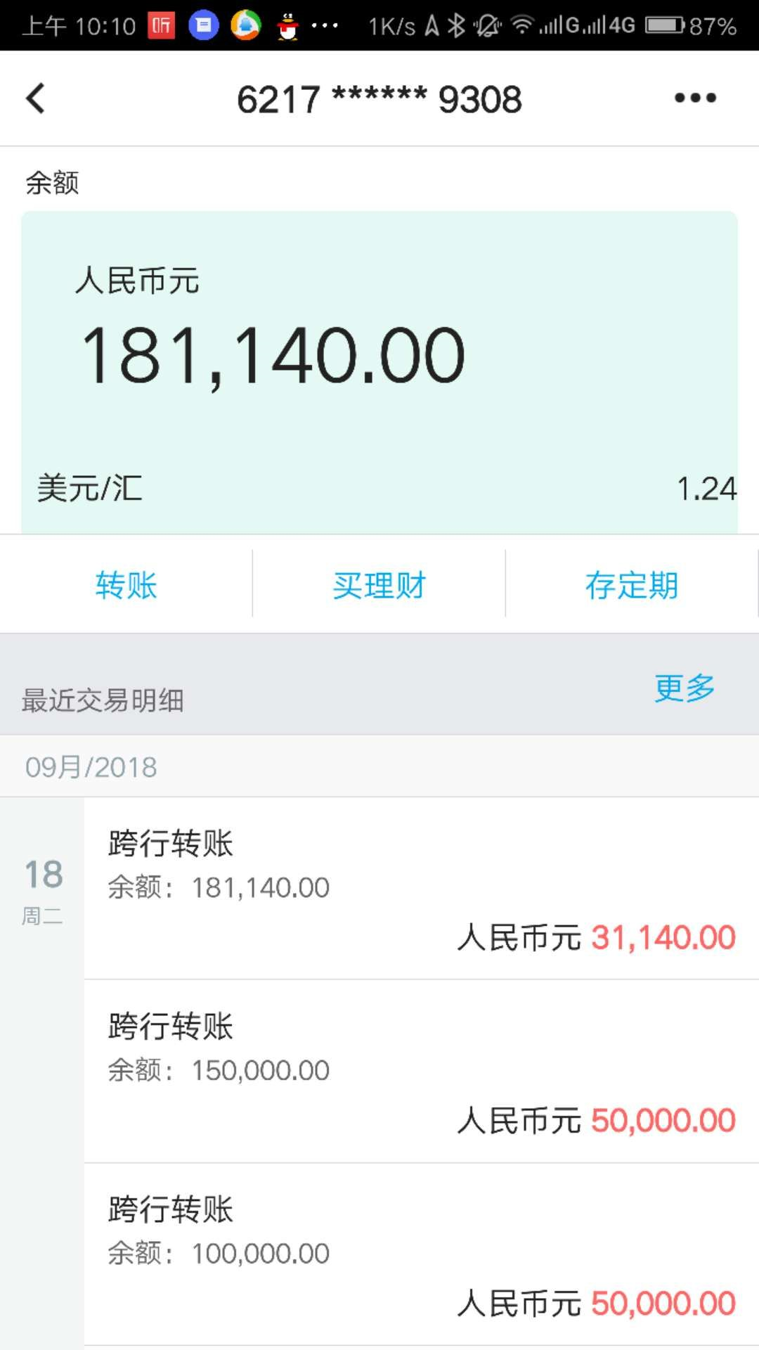
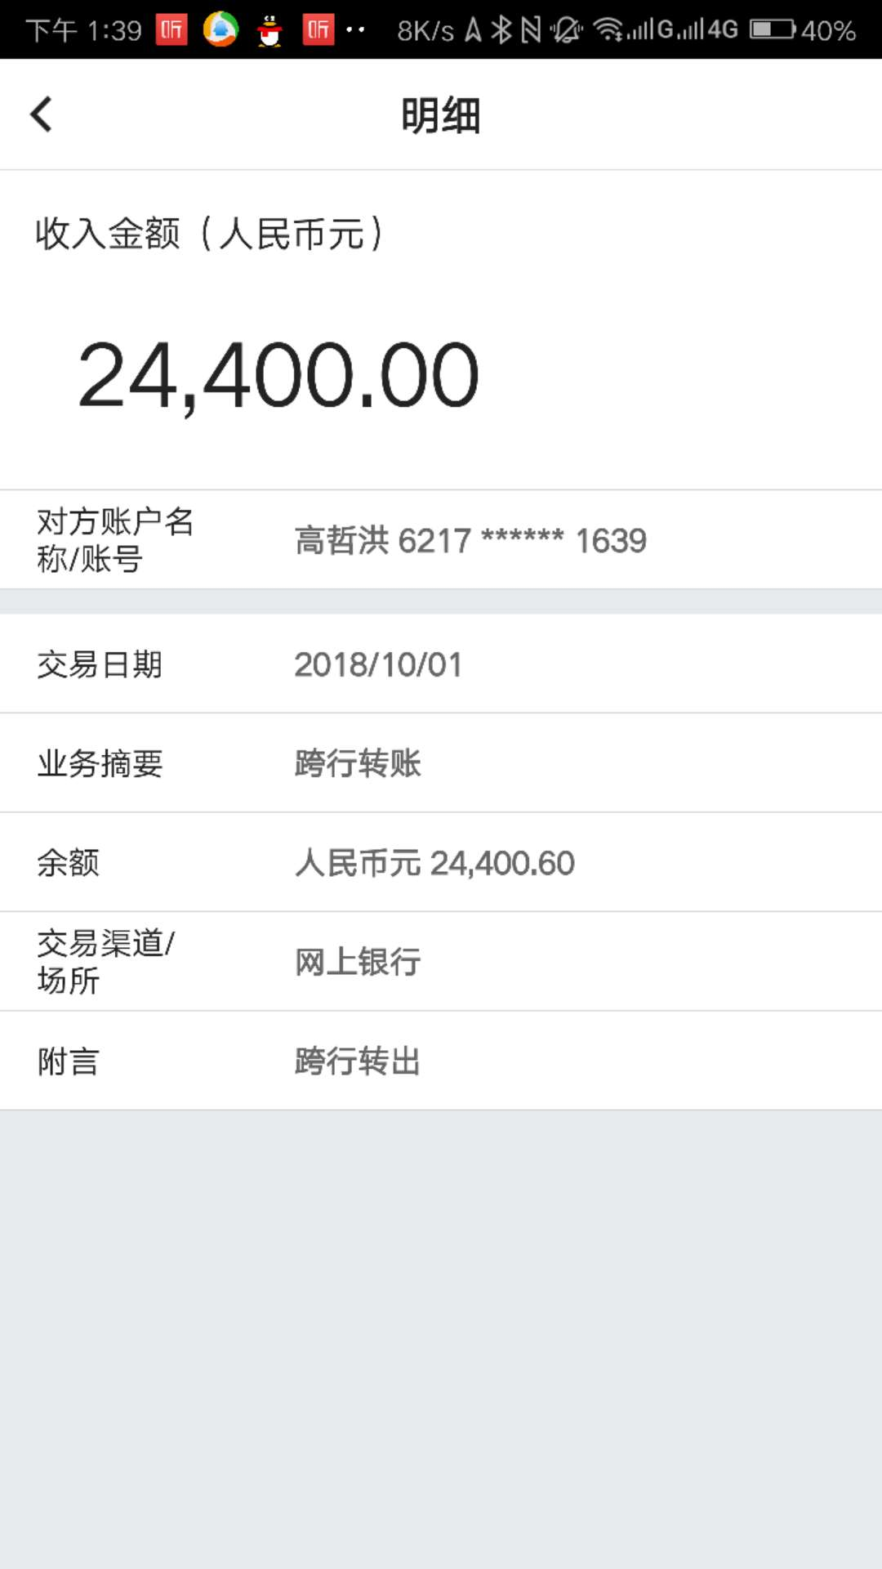
日期 | 收入
2018-09-18 | 181,140.00
2018-10-01 | 24,400.00
2019-09-23 | 36,000.00
小计 | 241,540.00

